关系图
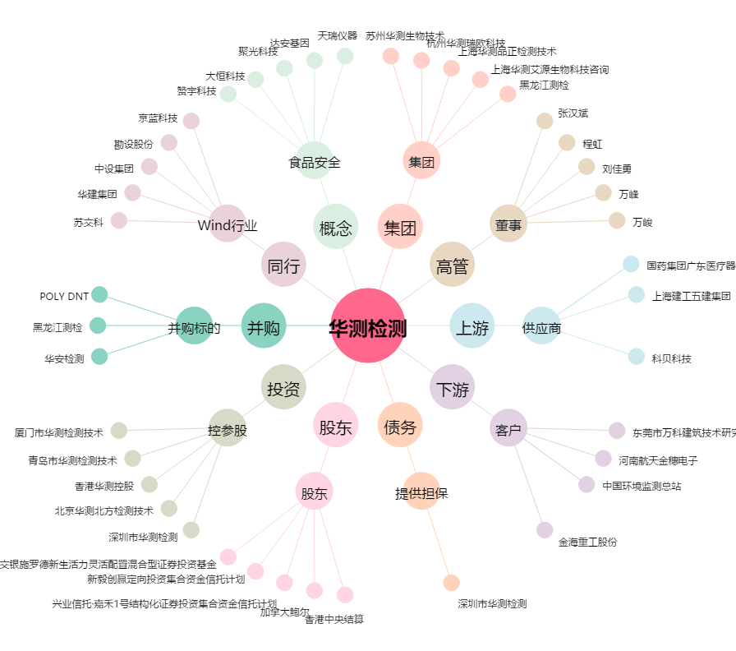
华测检测[300012.SZ] - 关系概览图

